1 応力解析モデル
1 杭応力解析モデル（ばね支承梁・外力・釣合）

■ 図 1 杭応力解析モデル
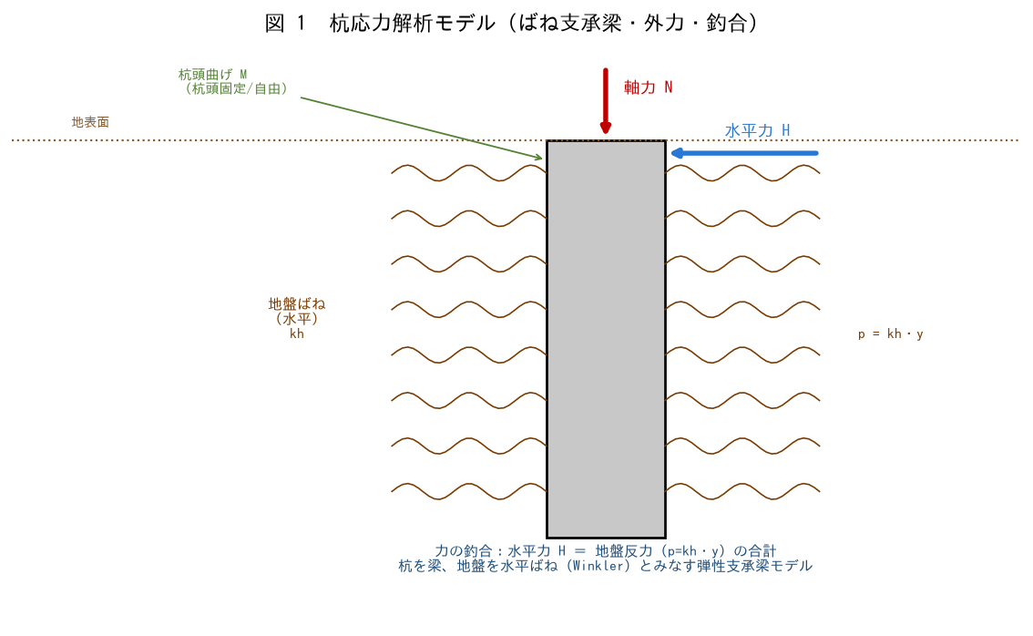

■ 問題 1 解析モデル
杭の水平力解析で用いる『弾性支承梁（ばね支承梁）モデル』を説明せよ（杭を梁、地盤を水平ばね kh でモデル化）。地盤反力 p=kh・y の意味を述べよ。

■ 問題 2 外力と力の釣合
杭頭に作用する外力（軸力N・水平力H・曲げM）を挙げ、水平方向の力の釣合（水平力H＝地盤反力p=kh・yの合計）を説明せよ。

■ 問題 3 杭頭条件
杭頭固定（基礎と剛結）と杭頭自由（ピン）で、水平力に対する挙動（変位・曲げ）がどう変わるか述べよ。上下分離モデルとの関係にも触れよ。

2 地盤バネkh
2 地盤バネ kh（Eo/N換算・非線形・液状化）

■ 図 2 kh の非線形・算定
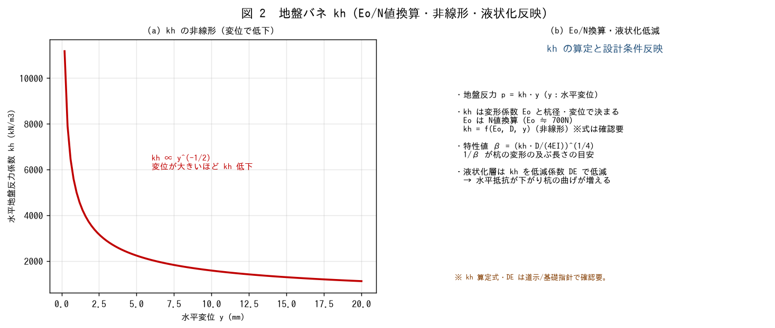

■ 問題 1 水平地盤反力係数 kh
水平地盤反力係数 kh の意味（p=kh・y）と、変形係数 Eo から求めること、Eo の N値換算（Eo≒700N）を説明せよ。

■ 問題 2 kh の非線形
kh が水平変位 y の増加とともに低下する（非線形、kh∝y^(-1/2)）ことを説明せよ。設計で変位レベルに応じた kh を用いる意味を述べよ。

■ 問題 3 特性値 β
特性値 β=(kh・D/(4EI))^(1/4) の意味（杭の変形が及ぶ長さの逆数の目安、1/β）を述べよ。kh が大きい（硬い地盤）ほど β はどうなり、変形はどう変わるか。

■ 問題 4 液状化の反映
液状化判定の結果を杭の水平検討に反映する方法を述べよ（液状化層は kh を低減係数DEで低減、水平抵抗が下がり杭の変位・曲げが増える）。設計条件への反映が重要。

※ kh 算定式・DE は道示/基礎指針で確認要。

3 曲げM分布
3 水平力に対する曲げモーメント分布

■ 図 3 曲げM分布（Chang）
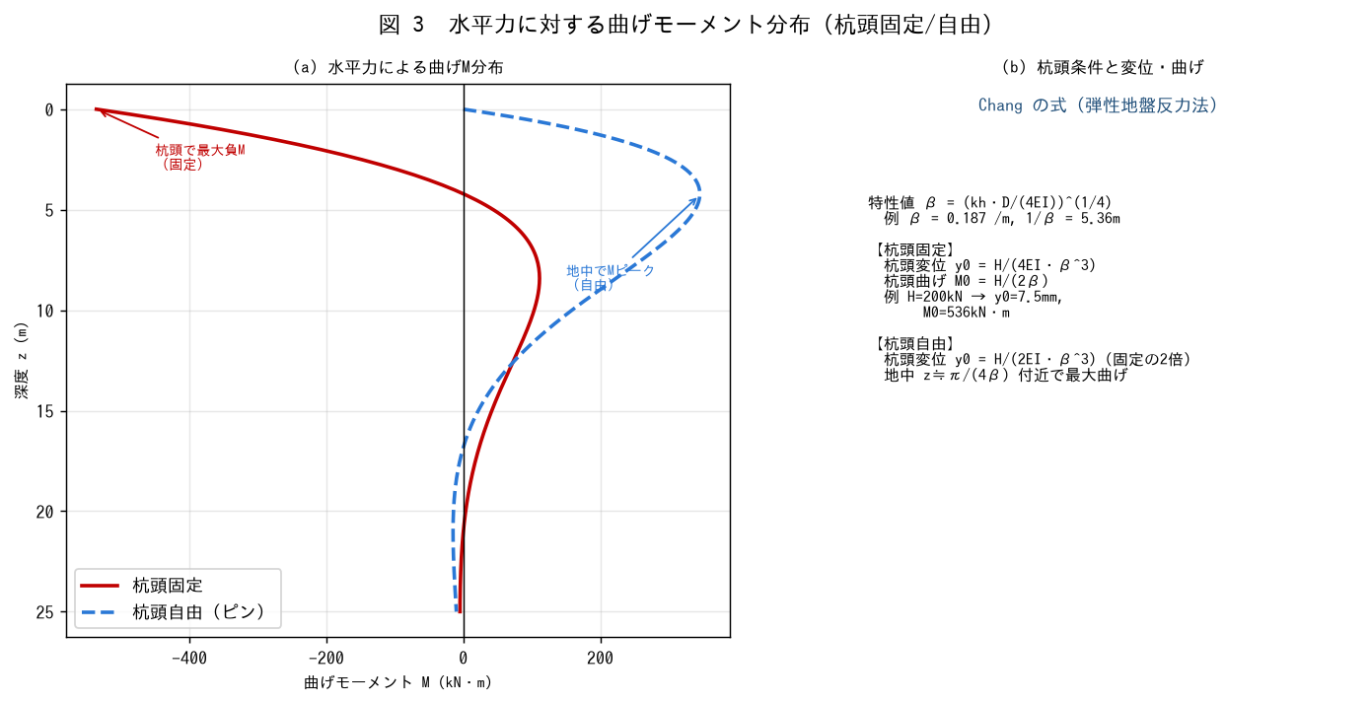

■ 問題 1 M分布の形
杭頭固定と杭頭自由で、深さ方向の曲げモーメント分布がどう異なるか説明せよ（固定：杭頭で最大負M／自由：地中でMピーク）。図3で確認せよ。

■ 問題 2 Chang の式
特性値 β=(kh・D/(4EI))^(1/4) を用い、杭頭固定の杭頭変位 y0=H/(4EI・β^3)、杭頭曲げ M0=H/(2β) を、H=200kN・β=0.187 で求めよ。

■ 問題 3 杭頭固定と自由
同じ水平力でも、杭頭自由の変位は固定の約2倍（y0=H/(2EI・β^3)）になること、自由頭では最大曲げが地中（z≒π/(4β)）で生じることを説明せよ。

■ 問題 4 設計上の着目点
水平力に対する検討で着目すべき点（最大曲げ位置での断面照査、杭頭の曲げ、杭頭変位＝上部構造の変形との整合、液状化時の増大）を整理せよ。

4 MN図と配筋
4 杭 M-N 図と配筋（鉄筋比・せん断・あき）

■ 図 4 M-N図と配筋
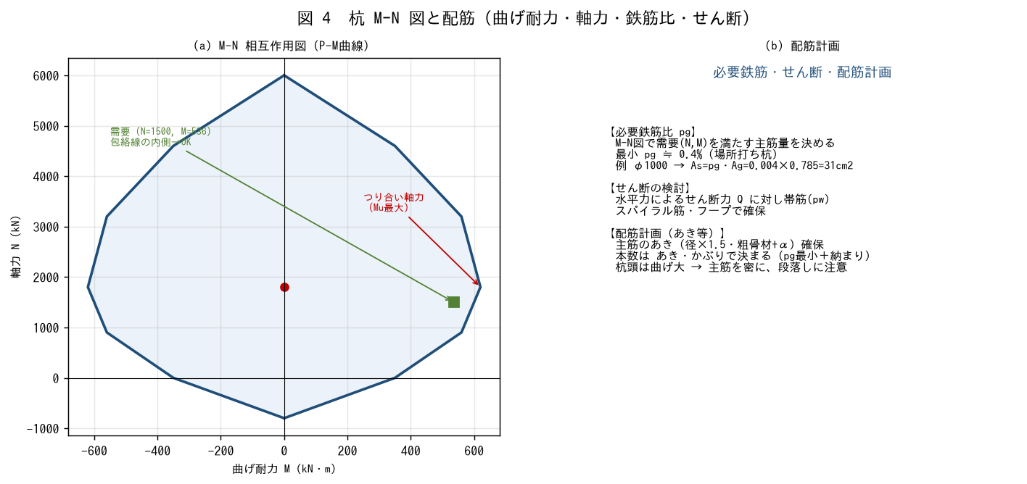

■ 問題 1 M-N図の意味
杭の M-N（P-M）相互作用図の意味を説明せよ。軸力Nによって曲げ耐力Muが変わること（つり合い軸力までNが増えるとMu増、それ以上はMu減）を述べよ。

■ 問題 2 需要点の照査
需要（軸力N・曲げM）の点が M-N図の包絡線の内側にあれば断面はOKであることを説明せよ。軸力と曲げを同時に受ける杭では M-N図での照査が必要な理由を述べよ。

■ 問題 3 必要鉄筋比・せん断
M-N図を満たす主筋量（必要鉄筋比 pg、最小0.4%程度）の考え方、水平力によるせん断力に対する帯筋（pw、スパイラル/フープ）の検討を述べよ。

■ 問題 4 配筋計画（あき）
杭の配筋計画で、主筋のあき（径×1.5・粗骨材+α）・かぶりを確保しつつ本数を決めること、杭頭は曲げが大きいので主筋を密にする・段落しに注意することを述べよ。

※ 断面耐力・必要鉄筋・せん断の算定は基礎指針/RC規準で確認要。

